상품제안서
대나무 친환경 칫솔 | 상품코드: S11932

 |  |  |  |  |  |  | 02-713-8555 | www.synergygift.co.kr
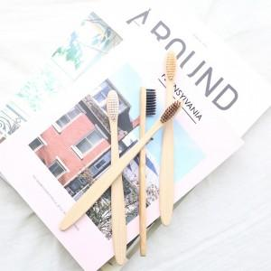

【상세/제작정보】 | 대나무와 생분해되는 나일론6로 만들어 진 친환경 칫솔

【인쇄/포장옵션】 | 레이저 / 크라프트종이상자

【공급단가】 | 수량 | 100~ | 500~ | 1,000~ | 3,000~ | 5,000~
*VAT별도 | 단가 | 1,480원 | 1,430원 | 1,370원 | 1,320원 | 1,280원

【상품 URL】 | https://www.synergygift.co.kr:443/src/goods_detail.php?gdno=15693

